Explications
Chaque avertissement doit être entré sous forme de date. Les avertissements légers (LR) sont comptabilisés lourd (LD) à partir de 3 avertissements. 3 avertissements lourds sont sanctionnables (expulsion définitive, partielle). Si les dates entrées sont antérieures de plus de 30 jours, elles ne sont plus comptabilisées. Les gloires (G) correspondent à une félicitation remarquable (belle participation à une GF, etc...) te permettant de bénéficier d'1 faute lourde supplémentaire pendant 30 jours.

--> Comment mettre à jour les pseudos et rang ?
Le tableau comporte 90 Lignes c’est-à-dire le maximum de joueurs possible entrant dans la guilde. Il ne faut pas oublier de supprimer les cellules des joueurs exclus ou quittant la guilde afin d'avoir la place nécessaire à l'ajout de nouveaux membres. Pour cela, il suffit de cliquer chaque cellule de la même ligne correspondant au joueur et d'appuyer sur la touche "suppr" du clavier. Pour ajouter un nouveau membre, il suffit d'ajouter respectivement dans les deux premières colonnes du tableau le Rang puis le Pseudonyme du joueur. Il est possible de trier ensuite automatiquement les joueurs par rang ou pseudonyme comme expliqué plus bas :)

--> Comment reconnaitre une date dépassée ? Comment la supprimer ?
Si une date saisie a plus de 30 jours, elle apparait en blanc sur fond rouge hâchuré noir.
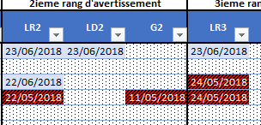

Pour la supprimer, il suffit cliquer sur la case et d'appuyer sur la touche "suppr" du clavier.

--> Comment trier les données par rang du plus grand au plus petit ?
1/ cliquez sur le bouton entouré ci-dessous.

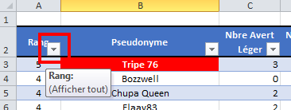

2/ Dans le menu qui apparait, choisissez "Trier du plus grand au plus petit"
